Sheet2
Ai作图工具对比分析表
AI名称 | 蕉点 | Picset
饰品类核心功能 | 1. 配饰配饰上身精准生成（上传产品图 + 模特图，自动合成佩戴效果） 2. 基础 AI 修图（AI 换模特 / 去背景 / 高清放大） | 主图 / 详情图组一键生成（自动分析产品特征，生成多角度图组）
产品优势 | 1. 配饰上身效果精准度高（聚焦饰品佩戴场景，针对性强） 2. 操作路径短（上传产品图 + 模特图→选品类→一键生成） 3. 支持饰品尺寸精准标注（提升生成效果） | 1. 支持全品类覆盖，场景更广泛 2. 一键生成多图组（主图 + 详情页 + 多角度图），效率高
产品劣势 | 单次只能生成单张，且不能生成详情图 | 不能直观生成人物穿戴图，需自己输入ai指令，系统给的ai指令可能不准确
付费模式 | 39.9一个月会员拥有每日20张图的免费额度（第二天刷新，不累积） + 一个月200积分。每日签到送10积分。充值（19.9 元 / 200 积分、49 元 / 500 积分、699 / 10000积分等） | 入门版 35 元（250 积分）、专业版 140 元（1000+200 积分）、企业版 700 元（5000+2000 积分）等，一次购买长期使用
生图消耗 | 单张生成消耗20积分 | 单张生成消耗5积分
生图效果 | 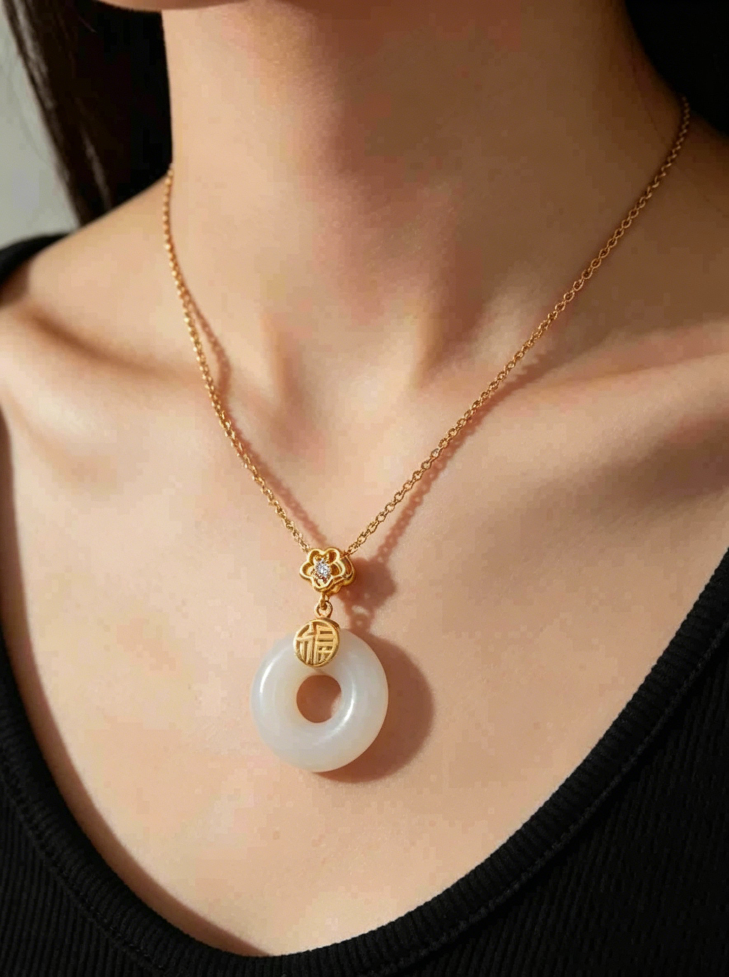 | 

